상품제안서
더카인드 핸디선풍기 휴대용선풍기 미니 손선풍기 C타입 충전식 경량 스탠드 손풍기 | 상품코드: F30760

 |  |  |  |  |  |  | 02-412-0044 | www.easy1.co.kr
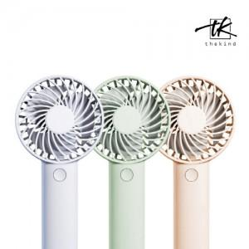

【상세/제작정보】

【인쇄/포장옵션】 | 레이저 / 포장지포장

【공급단가】 | 수량 | 100~ | 300~ | 500~ | 1,000~ | 3,000~
*VAT별도 | 단가 | 5,760원 | 5,660원 | 5,520원 | 5,420원 | 5,280원

【상품 URL】 | https://dev.easy1.co.kr:443/src/goods_detail.php?gdno=30760

